Foglio1
CODICE | DESCRIZIONE | LOTTO | SCADENZA | Q.tà | pp | IVA | VALORE SELL-OUT
2DERMO | Dermoguna crema corpo | I261 | 2026-09-30 | 2,300 | 54.00 € | 22% | 124,200 € | 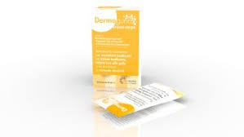
2RESFR | RESOURCE FREEDOM | G202 | 2026-07-31 | 1,355 | 15.90 € | 22% | 21,545 €
2RESFR | RESOURCE FREEDOM | H063 | 2027-01-31 | 3,016 | 15.90 € | 22% | 47,954 €
2EXORE | EXO COMPLEX FERTILITÀ 30 CAPSULE | 35002-01 | 2026-01-31 | 3,150 | 33.00 € | 10% | 103,950 € | 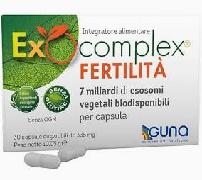
2EXORl | EXO COMPLEX RIPOSO 30 CAPSULE | 35003-01 | 2026-01-31 | 1,555 | 19.00 € | 10% | 29,545 € | 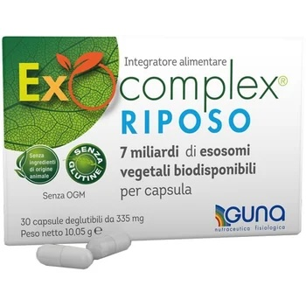
 | TOTALE GENERALE |  |  | 11,376 |  |  | 327,194 €

